【参考】（B）経過措置一覧
■経過措置一覧：施設監査（B）幼保連携型認定こども園
番号 | 種別 | 参考元資料 | 経過措置 | 経過措置適用の要件
1 | 通知 | こ成保141号通知 | 【附則第２項関係】 当分の間、当該都道府県等内において一律に改正基準等による改正前の基準等が効力を有する。 【附則第３項関係】 改正基準等による改正後の基準等のうち、満３歳児及び満４歳以上児の職員配置基準について定める規定に限り、当該規定を都道府県等の条例で定める基準とみなす。 | 【附則第２項関係】 条例制定主体である都道府県等において、改正基準等による改正後の基準等に従って職員等の配置を行った場合に、教育及び保育の提供に支障を及ぼすおそれがあると認めるとき。 【附則第３項関係】 附則第２項が適用される場合（教育及び保育の提供に支障を及ぼすおそれがあるとき）を除き、改正基準等の施行の日から起算して１年を超えない期間内において、改正基準等による改正後の基準等に従い都道府県等が定める条例が制定施行されるまでの間。
2 | 府政令 | 認定こども園法附則第５条 | 施行日から起算して十五年間は、就学前の子どもに関する教育、保育等の総合的な提供の推進に関する法律第十五条第一項の規定にかかわらず、幼稚園の教諭の普通免許状（教育職員免許法（昭和二十四年法律第百四十七号）第四条第二項に規定する普通免許状をいう。）を有する者又は児童福祉法（昭和二十二年法律第百六十四号）第十八条の十八第一項の登録（同法第十八条の二十七第一項に規定する認定地方公共団体の区域に所在する幼保連携型認定こども園に勤務する者にあっては、同法第十八条の十八第一項の登録又は当該認定地方公共団体の長による同法第十八条の二十八第一項の登録）を受けた者は、主幹保育教諭、指導保育教諭、保育教諭又は講師（保育教諭に準ずる職務に従事するものに限る。）となることができる。 ２ 施行日から起算して十五年間は、新認定こども園法第十五条第四項の規定にかかわらず、幼稚園の助教諭の臨時免許状（教育職員免許法第四条第四項に規定する臨時免許状をいう。）を有する者は、助保育教諭又は講師（助保育教諭に準ずる職務に従事するものに限る。）となることができる。 | -
3 | 府省令 | 認定こども園法附則第４条第１項 | 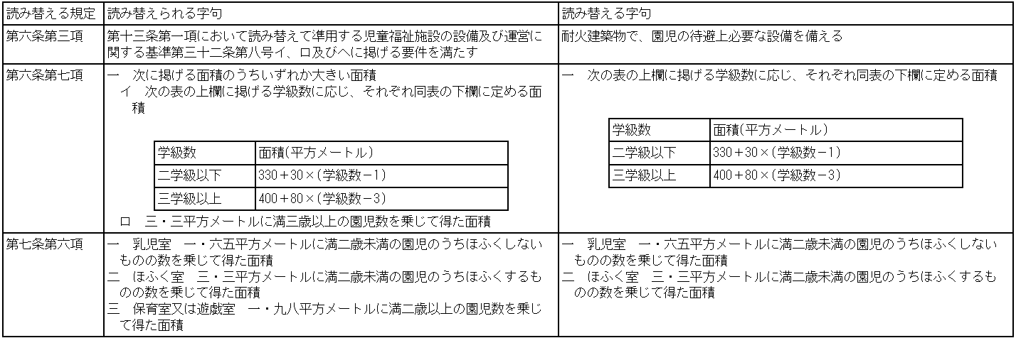 施行日の前日において現に幼稚園(その運営の実績その他により適正な運営が確保されていると認められるものに限る。以下この条において同じ。)を設置している者が、当該幼稚園を廃止し、当該幼稚園と同一の所在場所において、当該幼稚園の設備を用いて幼保連携型認定こども園を設置する場合における当該幼保連携型認定こども園に係る第六条第三項及び第七項並びに第七条第六項の規定の適用については、当分の間、次の表の上欄に掲げる規定中同表の中欄に掲げる字句は、それぞれ同表の下欄に掲げる字句に読み替えるものとする。 | -
4 | 府省令 | 認定こども園法附則第４条第２項 | 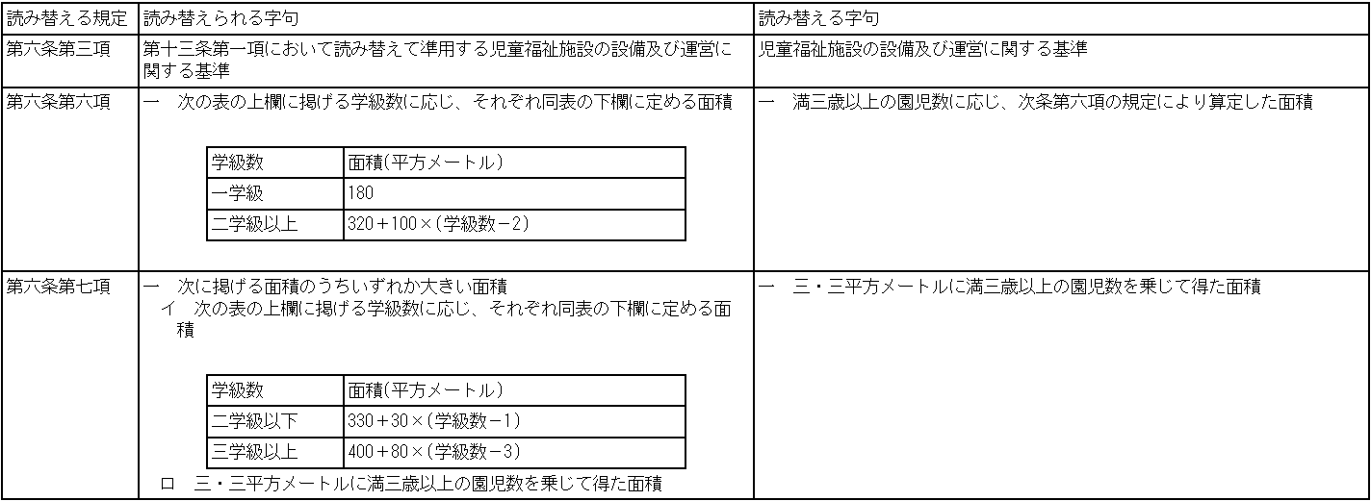 施行日の前日において現に保育所(その運営の実績その他により適正な運営が確保されていると認められるものに限る。以下この条において同じ。)を設置している者が、当該保育所を廃止し、当該保育所と同一の所在場所において、当該保育所の設備を用いて幼保連携型認定こども園を設置する場合における当該幼保連携型認定こども園に係る第六条第三項、第六項及び第七項の規定の適用については、当分の間、次の表の上欄に掲げる規定中同表の中欄に掲げる字句は、それぞれ同表の下欄に掲げる字句に読み替えるものとする。 | -
5 | 府省令 | 認定こども園法附則第４条第３項 | 施行日の前日において現に幼稚園又は保育所を設置している者が、当該幼稚園又は保育所を廃止し、当該幼稚園又は保育所と同一の所在場所において、当該幼稚園又は保育所の設備を用いて幼保連携型認定こども園を設置する場合における当該幼保連携型認定こども園であって、当該幼保連携型認定こども園の園舎と同一の敷地内又は隣接する位置に園庭(第六条第七項第一号の面積以上の面積のものに限る。)を設けるものは、当分の間、同条第五項の規定にかかわらず、次に掲げる要件の全てを満たす場所に園庭を設けることができる。この場合において、当該幼保連携型認定こども園は、満三歳以上の園児の教育及び保育に支障がないようにしなければならない。 一 園児が安全に移動できる場所であること。 二 園児が安全に利用できる場所であること。 三 園児が日常的に利用できる場所であること。 四 教育及び保育の適切な提供が可能な場所であること。 | -
6 | 府省令 | 認定こども園法附則第５条 | 園児の登園又は降園の時間帯その他の園児が少数である時間帯において、第五条第三項本文の規定により必要となる園児の教育及び保育に直接従事する職員(以下「職員」という。)の数が一人となる場合には、当分の間、同項の規定により置かなければならない職員のうち一人は、同項の表備考第一号の規定にかかわらず、都道府県知事が保育教諭と同等の知識及び経験を有すると認める者とすることができる | -
7 | 府省令 | 認定こども園法附則第６条 | 第五条第三項の表備考第一号に定める者については、当分の間、小学校教諭又は養護教諭の普通免許状を有する者(現に当該施設において主幹養護教諭、主務養護教諭及び養護教諭として従事している者を除く。以下「小学校教諭等免許状所持者」という。)をもって代えることができる。この場合において、当該小学校教諭等免許状所持者は補助者として従事する場合を除き、教育課程に基づく教育に従事してはならない。 | -
8 | 府省令 | 認定こども園法附則第７条 | 一日につき八時間を超えて開所する幼保連携型認定こども園において、開所時間を通じて必要となる職員の総数が、利用定員に応じて置かなければならない職員の数を超える場合における第五条第三項の表備考第一号に定める者については、当分の間、開所時間を通じて必要となる職員の総数から、利用定員に応じて置かなければならない職員の数を差し引いて得た数の範囲で、都道府県知事が保育教諭と同等の知識及び経験を有すると認める者をもって代えることができる。この場合において、当該者は補助者として従事する場合を除き、教育課程に基づく教育に従事してはならない。 | -
9 | 府省令 | 認定こども園法附則第８条 | 第五条第三項の表備考第一号に定める者については、当分の間、一人に限って、当該幼保連携型認定こども園に勤務する保健師、看護師又は准看護師(以下「看護師等」という。)をもって代えることができる。ただし、満一歳未満の園児の数が四人未満である幼保連携型認定こども園については、子育てに関する知識と経験を有する看護師等を配置し、かつ、当該看護師等が保育を行うに当たって第五条第三項の表備考第一号に定める者による支援を受けることができる体制を確保しなければならない。 ２ 前項の場合において、当該看護師等は補助者として従事する場合を除き、教育課程に基づく教育に従事してはならない。 | -

【参考】（B）根拠条文一覧別紙
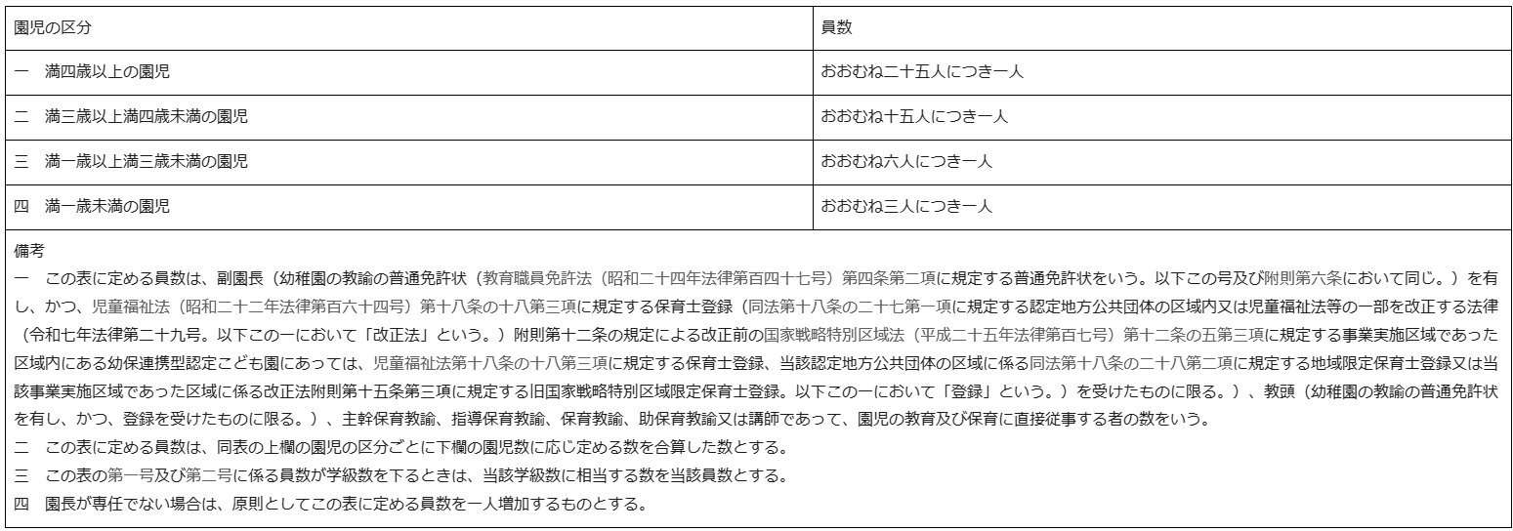
■根拠条文一覧別紙：施設監査（B）幼保連携型認定こども園
番号 | 根拠条文
1 | 幼保連携型認定こども園に置く園児の教育及び保育(満三歳未満の園児については、その保育。以下同じ。)に直接従事する職員の数は、次の表の上欄に掲げる園児の区分に応じ、それぞれ同表の下欄に定める員数以上とする。ただし、当該職員の数は、常時二人を下ってはならない。

2 | 園舎の面積は、次に掲げる面積を合算した面積以上とする。 一 次の表の上欄に掲げる学級数に応じ、それぞれ同表の下欄に定める面積

 | 二 満三歳未満の園児数に応じ、次条第六項の規定により算定した面積
3 | 園庭の面積は、次に掲げる面積を合算した面積以上とする。 一 次に掲げる面積のうちいずれか大きい面積 イ 次の表の上欄に掲げる学級数に応じ、それぞれ同表の下欄に定める面積

 | ロ 三・三平方メートルに満三歳以上の園児数を乗じて得た面積

 | 二 三・三平方メートルに満二歳以上満三歳未満の園児数を乗じて得た面積
4 | ロ 保育室等が設けられている次の表の上欄に掲げる階に応じ、同表の中欄に掲げる区分ごとに、それぞれ同表の下欄に掲げる施設又は設備が一以上設けられていること。
 | 